Solicitud gráfica
 | Asignatura: | Matemáticas |  |  | Fecha:
 | Grado: | 4
 | Título del tema: | Conjuntos |  |  | ¿Cuaderno de estudio o recurso? | Recurso
 | Editor: | Johanna Montejo Rozo |  |  | Motor del recurso | M5A

 | Código guión o recurso: | MA_04_01_CO_REC40 | ← Para determinar este código, visite la hoja de Ayuda
 |  |  |  |  | ESPECIFICACIÓN DE ARCHIVOS A ENTREGAR
Núm. | Archivo Shutterstock o ruta en web | Imagen para: | Tipo | Formato | Nombre imagen SMALL | Tamaño imagen SMALL | Nombre imagen ZOOM | Tamaño imagen ZOOM | Descripción | Observaciones
IMG01 | (Ver imagen en observaciones, última columna de esta tabla) | Recurso M5A | Ilustración | Horizontal | MA_04_01_CO_REC40_IMG01n.png | 286 x 286 px | MA_04_01_CO_REC40_IMG01a.png | 500 x 500 px | Grupo de frutas rojas: solo manzanas rojas, fresas y cerezas. | 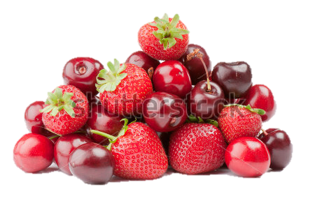 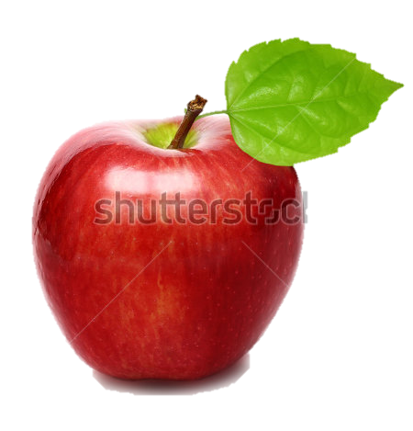 Manzana: Shutterstock 68160100 Frutas rojas, cerezas y fresas: Shutterstock 76474888.
IMG02 | (Ver imagen en observaciones, última columna de esta tabla) | Recurso M5A | Ilustración | Horizontal | MA_04_01_CO_REC40_IMG02n.png | 286 x 286 px | MA_04_01_CO_REC40_IMG02a.png | 500 x 500 px | Conjunto de los ocho primeros múltiplos de 3, representado con diagramas de Venn. | 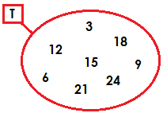
IMG03 | (Ver imagen en observaciones, última columna de esta tabla) | Recurso M5A | Ilustración | Horizontal | MA_04_01_CO_REC40_IMG03n.png | 286 x 286 px | MA_04_01_CO_REC40_IMG03a.png | 500 x 500 px | La imagen es el conjunto de letras de la palabra margarita representado por extensión, es decir entre llaves.
IMG04 | (Ver imagen en observaciones, última columna de esta tabla) | Recurso M5A | Ilustración | Horizontal | MA_04_01_CO_REC40_IMG04n.png | 286 x 286 px | MA_04_01_CO_REC40_IMG04a.png | 500 x 500 px | Conjunto D (múltiplos de 10 menores que 80), representado por comprensión.
IMG05 | (Ver imagen en observaciones, última columna de esta tabla) | Recurso M5A | Ilustración | Horizontal | MA_04_01_CO_REC40_IMG05n.png | 286 x 286 px | MA_04_01_CO_REC40_IMG05a.png | 500 x 500 px | Conjunto de géneros musicales representados en diagrama de Venn, los géneros musicales son: salsa, merengue, rock, pop. Dentro del óvalo deben ir los géneros musicales. | 